Instructions STS
Bon de commande BSO - Instructions

Abbréviation n. 2 de produit
Abbréviation | nom | note
STS | BSO Autoporté STS, ALUMINIUM

Type de lame
Abbréviation | nom | note
C80 | Cetta 80
C802 | Cetta 80, barre finale verticale
C65 | Cetta 65
C652 | Cetta 65, barre finale verticale
Z90 | Zetta 90
Z902 | Zetta 90, barre finale verticale
Z70 | Zetta 70
Z702 | Zetta 70, barre finale verticale
S90 | Setta 90
S902 | Setta 90, barre finale verticale
S65 | Setta 65,
S652 | Setta 65, barre finale verticale
C80F | Cetta 80 Flexi
C80F2 | Cetta 80 Flexi, barre finale verticale
C60F | Cetta 60 Flexi
C60F2 | Cetta 60 Flexi, barre finale verticale
C100F | Cetta 100 Flexi
C100F2 | Cetta 100 Flexi, barre finale verticale

Couleur de lame
Abbréviation | nom | note
1015 | ivoire
1019 | gris-beige
7016S | gris anthracite structuré
7016 | gris anthracite
7022 | gris (umbra)
7035 | gris clair
7038 | gris en agate
7039 | gris quartz
7048 | gris perlé
8014 | brun
8019 | gris brun
9005 | noir
9006S | argent structuré
9006 | argent
9007 | gris - aluminium
9010 | blanc
9016 | blanc - de transport
VSR780 | bronze
XW359F | noir métallisé
3004 | rouge pourpre | déali a consulter avec votre commercial
7021 | gris-noir | déali a consulter avec votre commercial
DB 702 | gris (arget perlé) | déali a consulter avec votre commercial
DB 703 | gris - perlé foncé | déali a consulter avec votre commercial
W210 | chaine d´or, structuré | déali a consulter avec votre commercial
X | AUTRE | déali a consulter avec votre commercial

Type de l´échelle
Abbréviation | nom | note
BDUOSLIM | CENTRALES SLIM DUO INSERTIONS,NOIR | Perforation axiale; + insertion; echélle noire | BDUOSLIM - CENTR SLIM DUO VLOŽKY,BLACK | BDUO - CENTR,DUO,BLACK | BLTSLIMST - EXCENTR SLIM STANDARD,LT,BLACK
DUOSLIM | CENTRALES SLIM DUO INSERTIONS,GRIS | Perforation axiale; + insertion; echélle grise | DUOSLIM - CENTR SLIM DUO VLOŽKY,GREY | DUO - CENTR,DUO,GREY | 0LTSLIMST - EXCENTR SLIM STANDARD,LT,GREY
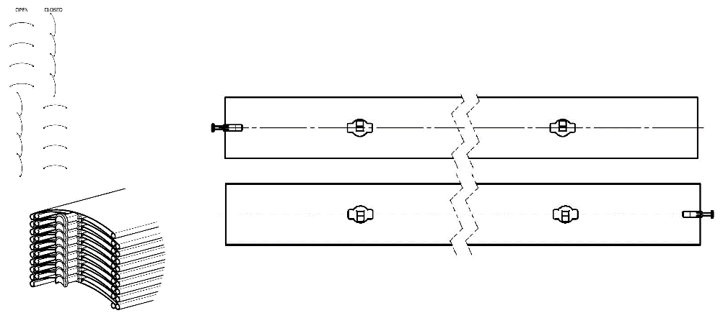
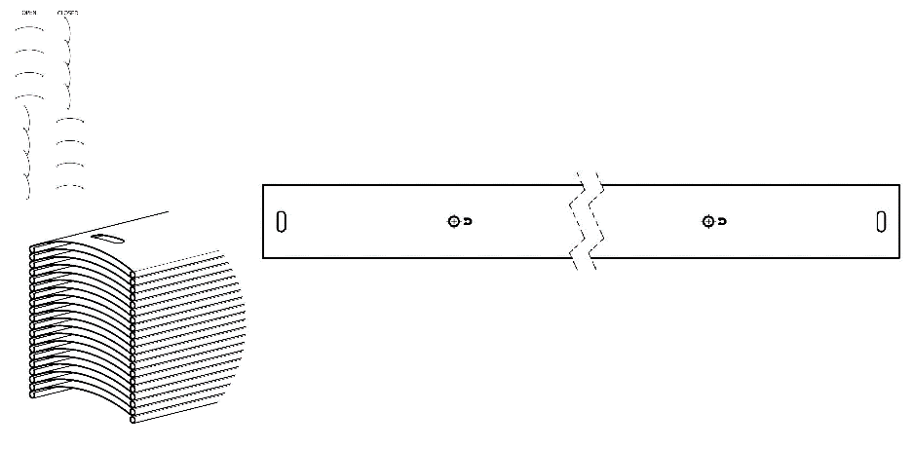
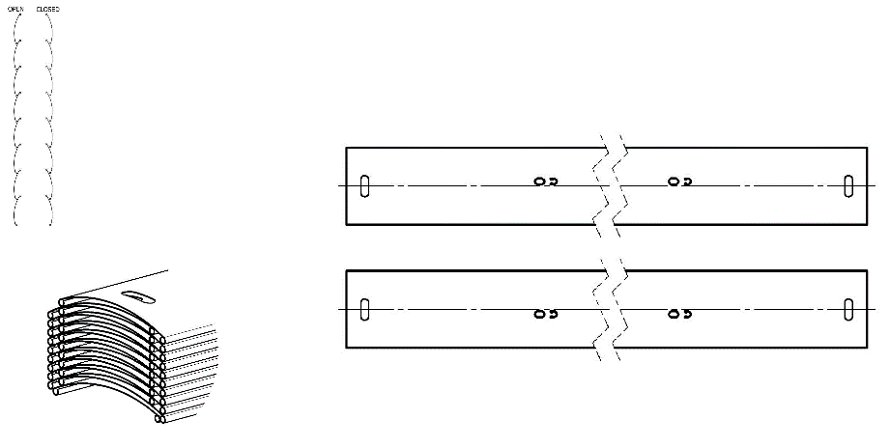
BSLIM | CENTRALES SLIM INSERTIONS,NOIR | Perforation axiale; + insertion; echélle noire
SLIM | CENTRALES SLIM INSERTIONS,GRIS | Perforation axiale; + insertion; echélle grise
BLTSLIM | CENTRALES SLIM INSERTIONS,LT,NOIR | Perforation axiale; + insertion; echélle noire
0LTSLIM | CENTRALES SLIM INSERTIONS,LT,GRIS | Perforation axiale; + insertion; echélle grise
BST | CENTRALES,NOIR | Perforation axiale; ; echélle noire
BDUO | CENTRALES,DUO,NOIR | Perforation axiale; ; echélle noire
DUO | CENTRALES,DUO,GRIS | Perforation axiale; ; echélle grise
ST | CENTRALES,GRIS | Perforation axiale; ; echélle grise
BLT | CENTRALES,LT,NOIR | Perforation axiale; ; echélle noire
0LT | CENTRALES,LT,GRIS | Perforation axiale; ; echélle grise
BDUOSLIMST | EXCENTRIQUES SLIM DUO STANDARD,NOIR | UNIQUEMENT POUR Cetta 80; perforation désaxée; ; echélle noire
DUOSLIMST | EXCENTRIQUES SLIM DUO STANDARD,GRIS | UNIQUEMENT POUR Cetta 80; perforation désaxée; ; echélle grise
BSLIMST | EXCENTRIQUES SLIM STANDARD,NOIR | UNIQUEMENT POUR Cetta 80; perforation désaxée; ; echélle noire
SLIMST | EXCENTRIQUES SLIM STANDARD,GRIS | UNIQUEMENT POUR Cetta 80; perforation désaxée; ; echélle grise
BLTSLIMST | EXCENTRIQUES SLIM STANDARD,LT, NOIR | UNIQUEMENT POUR Cetta 80; perforation désaxée; ; echélle noire | BSLIM - CENTR SLIM VLOŽKY,BLACK | BLT - CENTR,LT,BLACK | BSLIMST - EXCENTR SLIM STANDARD,BLACK
0LTSLIMST | EXCENTRIQUES SLIM STANDARD,LT,GRIS | UNIQUEMENT POUR Cetta 80; perforation désaxée; ; echélle grise | SLIM - CENTR SLIM VLOŽKY,GERY | 0LT - CENTR,LT,GREY | SLIMST - EXCENTR SLIM STANDARD,GREY
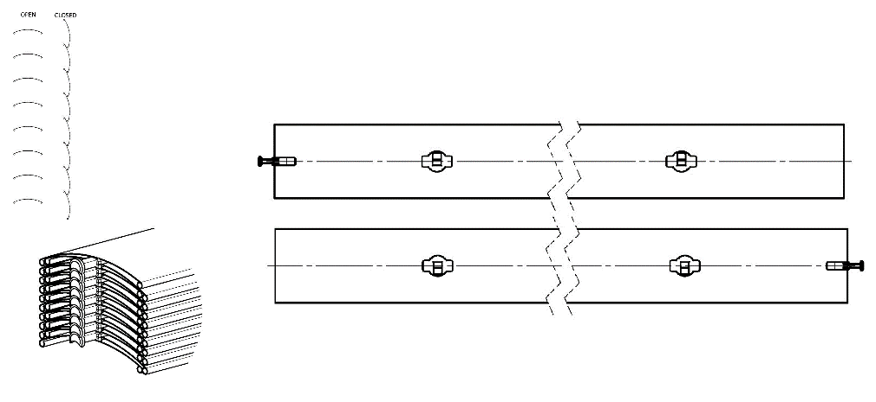
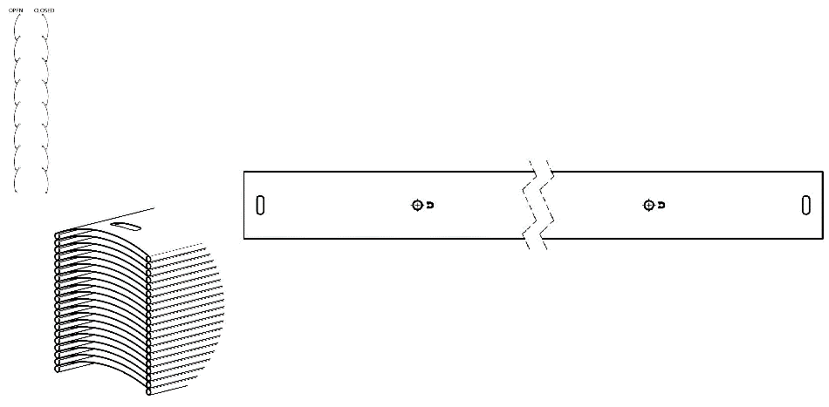
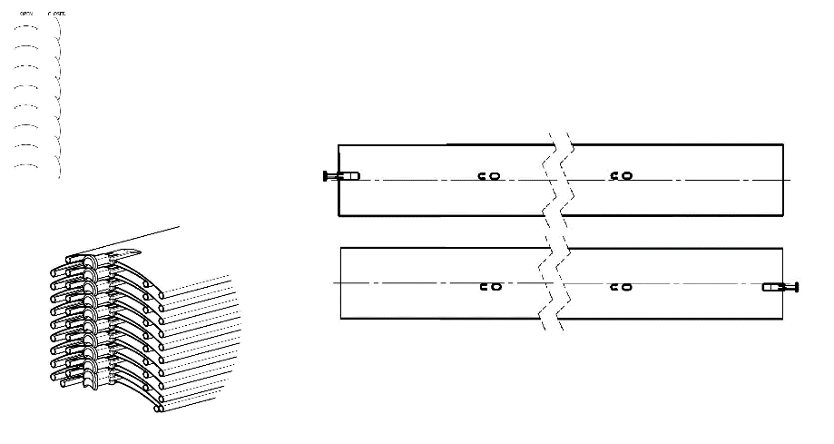
Stores couplés - ordre
Abbréviation | nom | note
0 | 1/1 store n´est pas couplé
1/2 | a 1. couplé de 2
2/2 | a 2. couplé de 2

Place de manoeuvre
Abbréviation | nom | note
S | MILLIEU
L | GAUCHE
P | DROITE
0 | SANS
 |  |  | BST - CENTR,BLACK | BDUOSLIMST - EXCENTR SLIM DUO STANDARD,BLACK
Type de manoeuvre |  |  | ST - CENTR,GREY | DUOSLIMST - EXCENTR SLIM DUO STANDARD,GREY
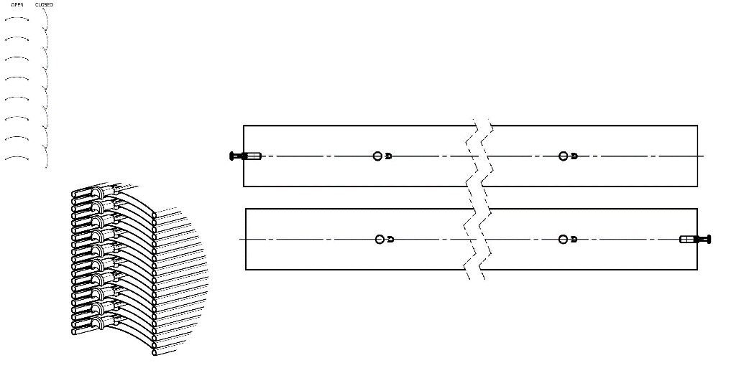
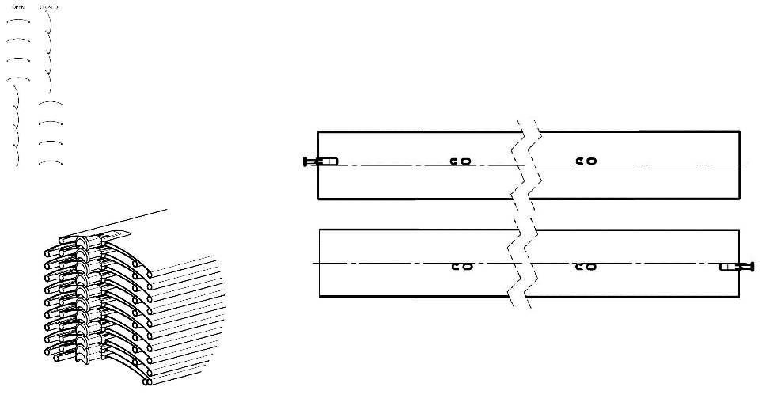
Abbréviation | nom | note
G | moteur GEIGER - automatiquement
S | moteur SOMFY WT - automatiquement
S2 | moteur SOMFY IO - automatiquement
S3 | moteur SOMFY WT Protect - automatiquement
GAIR | MOTEUR Geiger AIR - automatiquement
M6 | MOTEUR Somfy WT 6 Nm jusqu´a 10 m2
M10 | MOTEUR Somfy WT 10 Nm jusqu´a 16 m2
G3 | MOTEUR Geiger 3 Nm jusqu´a 7 m2
G6 | MOTEUR Geiger 6 Nm jusqu´a 13 m2
G10 | MOTEUR Geiger 10 Nm jusqu´a 21 m2
G6AIR | MOTEUR Geiger AIR 6 Nm jusqu´a 7m2
G10AIR | MOTEUR Geiger AIR 10 Nm jusqu´a 13m2
G20AIR | MOTEUR Geiger AIR 20 Nm jusqu´a 21m2
IO6/J4S | MOTEUR Somfy J4S IO PROTECT 6 Nm jusqu´a 10 m2
IO10/J4S | MOTEUR Somfy J4S IO PROTECT 10 Nm jusqu´a 16 m2
A6 | MOTEUR Isotra Basic 6 Nm jusqu´a 10m2
A10 | MOTEUR Isotra Basic 10 Nm jusqu´a 16m2
A6r | MOTEUR Isotra Basic 6Nm<10m2 avec le récepteur
A10r | MOTEUR Isotra Basic 10Nm<16m2 avec le récepteur
E6 | MOTEUR Elero 6 Nm jusqu´a 10m2
E9 | MOTEUR Elero 9 Nm jusqu´a 16m2
EAKKU04 | MOTEUR Elero AKKU Notraff 4Nm<8m2 (12V)
EAKKU10 | MOTEUR Elero AKKU Notraff 10Nm<16m2 (12V)
ESOL | MOTEUR Elero AKKU Solar 4Nm<8m2 (12V)
ENHK_L | MOTEUR Elero NHK-levý 9Nm jusqu´a 9m2
ENHK_P | MOTEUR Elero NHK-pravý 9Nm jusqu´a 9m2
J6 | MOTEUR Somfy HTM 6 Nm jusqu´a 10m2
J10 | MOTEUR Somfy HTM 10 Nm jusqu´a 16m2
M6P | MOTEUR Somfy WT Protect 6 Nm jusqu´a 10m2
M10P | MOTEUR Somfy WT Protect 10 Nm jusqu´a 16m2
0M | sans moteur, mais avec supplément
0 | sans moteur

Matériel de boitier - BOX
Abbréviation | nom | note
Al | profil 58x60mm, mat.Al

Couelur de boitier
Abbréviation | nom | note
1013 | RAL jaune ( des huitres ) 1013
1015 | RAL jaune ( ivoire ) 1015
1019 | RAL jaune (jaune grisâtre) 1019
3004 | RAL rouge ( speciale pour lame 3004 )
3005 | RAL rouge ( vineux ) 3005
6009 | RAL vert ( sapin ) 6009
7015 | RAL gris schisteux 7015
7016 | RAL gris ( anthracite )7016
7016M | RAL gris (anthracite) mat 7016
7016S | RAL gris anthracite 7016 structuré
7021 | RAL gris (gris noir) 7021
7022 | RAL gris umbra 7022
7024 | RAL gris (graphite) 7024
7035 | RAL gris ( gris clair ) 7035
7037 | RAL gris (poussiéreux) 7037
7038 | RAL gris ( agate ) 7038
7039 | RAL gris ( crystalique ) 7039
7040 | RAL gris ( fenetre ) 7040
7044 | RAL gris ( soie ) 7044
7048 | RAL nacre ( souris gris ) 7048
8012 | RAL brun ( rouge-brun ) 8012
8014 | RAL brun ( de seiche ) 8014
8014M | RAL brun ( de seiche ) mat 8014
8014S | RAL brun ( de seiche ) 8014 structuré
8019 | RAL brun ( gris - brun ) 8019
9003RAL | RAL blanc ( signal ) 9003 ---
9004 | RAL noir ( signal ) 9004
9005 | RAL noir (noir foncé ) 9005
9005M | RAL noir (noir foncé ) mat 9005
9005S | RAL noir (noir foncé ) 9005 structuré
9006RAL | RAL argent 9006 ---
9006M | RAL argent mat 9006
9006S | RAL argent 9006 structuré
9007 | RAL gris( gris aluminium ) 9007
9007M | RAL gris( gris aluminium ) mat 9007
9007S | RAL gris( gris aluminium ) 9007 structuré
9010 | RAL blanc 9010
9010M | RAL blanc mat 9010
9010S | RAL blanc 9010 structuré
9016 | RAL blanc( transport ) 9016
9016S | RAL blanc( transport ) 9016 structuré
9016M | RAL blanc (transport) mat 9016
DB702 | RAL gris ( special pour lame DB702 )
DB703 | RAL gris ( perlé foncé ) DB 703
YW359F | noir métallisé
VSR780 | RAL VSR780
X | AUTRE (ref RAL a noter pour atelier de laquage)
ISD110 | Isotra systéme DECORAL - SD110 | Largeur max. de DECORAL - 4m
ISD120 | Isotra systéme DECORAL - ISD120 | Largeur max. de DECORAL - 4m
ISD130 | Isotra systéme DECORAL - ISD130 | Largeur max. de DECORAL - 4m
ISD140 | Isotra systéme DECORAL - ISD140 | Largeur max. de DECORAL - 4m
ISD150 | Isotra systéme DECORAL - ISD150 | Largeur max. de DECORAL - 4m
ISD160 | Isotra systéme DECORAL - ISD160 | Largeur max. de DECORAL - 4m
ISD210 | Isotra systéme DECORAL - ISD210 | Largeur max. de DECORAL - 4m
ISD220 | Isotra systéme DECORAL - ISD220 | Largeur max. de DECORAL - 4m
ISD230 | Isotra systéme DECORAL - ISD230 | Largeur max. de DECORAL - 4m
ISD310 | Isotra systéme DECORAL - ISD310 | Largeur max. de DECORAL - 4m
ISD152 | Isotra systém DECORAL Iisse ISD152 | Largeur max. de DECORAL - 4m
ISD154 | Isotra systém DECORAL Iisse ISD154 | Largeur max. de DECORAL - 4m
ISD200 | Isotra systém DECORAL structuré ISD200 | Largeur max. de DECORAL - 4m
ISD212 | Isotra systém DECORAL structuré ISD212 | Largeur max. de DECORAL - 4m
ISD214 | Isotra systém DECORAL structuré ISD214 | Largeur max. de DECORAL - 4m
ISD222 | Isotra systém DECORAL structuré ISD222 | Largeur max. de DECORAL - 4m
ISD500 | Isotra systém DECORAL lisse ISD500 | Largeur max. de DECORAL - 4m
ISD510 | Isotra systém DECORAL lisse ISD510 | Largeur max. de DECORAL - 4m
ISD600 | Isotra systém DECORAL structuré ISD600 | Largeur max. de DECORAL - 4m
ISD610 | Isotra systém DECORAL structuré ISD610 | Largeur max. de DECORAL - 4m
ISD620 | Isotra systém DECORAL structuré ISD620 | Largeur max. de DECORAL - 4m
ISD630 | Isotra systém DECORAL structuré ISD630 | Largeur max. de DECORAL - 4m
ISD640 | Isotra systém DECORAL structuré ISD640 | Largeur max. de DECORAL - 4m
ISD700 | Isotra systém DECORAL ISD700 | Largeur max. de DECORAL - 4m
Xisd | AUTRE ISD (délai a consulter avec votre commercial) | Largeur max. de DECORAL - 4m
0 | non

Couelur de profil inférieur
zkratka | název | poznámka
E | ANODISĚ | standard
1013 | RAL jaune ( des huitres ) 1013
1015 | RAL jaune ( ivoire ) 1015
1019 | RAL jaune (jaune grisâtre) 1019
3004 | RAL rouge ( speciale pour lame 3004 )
3005 | RAL rouge ( vineux ) 3005
6009 | RAL vert ( sapin ) 6009
7015 | RAL gris schisteux 7015
7016 | RAL gris ( anthracite )7016
7016M | RAL gris (anthracite) mat 7016
7016S | RAL gris anthracite 7016 structuré
7021 | RAL gris (gris noir) 7021
7022 | RAL gris umbra 7022
7024 | RAL gris (graphite) 7024
7035 | RAL gris ( gris clair ) 7035
7037 | RAL gris (poussiéreux) 7037
7038 | RAL gris ( agate ) 7038
7039 | RAL gris ( crystalique ) 7039
7040 | RAL gris ( fenetre ) 7040
7044 | RAL gris ( soie ) 7044
7048 | RAL nacre ( souris gris ) 7048
8012 | RAL brun ( rouge-brun ) 8012
8014 | RAL brun ( de seiche ) 8014
8014M | RAL brun ( de seiche ) mat 8014
8014S | RAL brun ( de seiche ) 8014 structuré
8019 | RAL brun ( gris - brun ) 8019
9003RAL | RAL blanc ( signal ) 9003 ---
9004 | RAL noir ( signal ) 9004
9005 | RAL noir (noir foncé ) 9005
9005M | RAL noir (noir foncé ) mat 9005
9005S | RAL noir (noir foncé ) 9005 structuré
9006RAL | RAL argent 9006 ---
9006M | RAL argent mat 9006
9006S | RAL argent 9006 structuré
9007 | RAL gris( gris aluminium ) 9007
9007M | RAL gris( gris aluminium ) mat 9007
9007S | RAL gris( gris aluminium ) 9007 structuré
9010 | RAL blanc 9010
9010M | RAL blanc mat 9010
9010S | RAL blanc 9010 structuré
9016 | RAL blanc( transport ) 9016
9016S | RAL blanc( transport ) 9016 structuré
9016M | RAL blanc (transport) mat 9016
DB702 | RAL gris ( special pour lame DB702 )
DB703 | RAL gris ( perlé foncé ) DB 703
YW359F | noir métallisé
VSR780 | RAL VSR780
X | AUTRE (ref RAL a noter pour atelier de laquage)
ISD110 | Isotra systéme DECORAL - SD110 | Largeur max. de DECORAL - 4m
ISD120 | Isotra systéme DECORAL - ISD120 | Largeur max. de DECORAL - 4m
ISD130 | Isotra systéme DECORAL - ISD130 | Largeur max. de DECORAL - 4m
ISD140 | Isotra systéme DECORAL - ISD140 | Largeur max. de DECORAL - 4m
ISD150 | Isotra systéme DECORAL - ISD150 | Largeur max. de DECORAL - 4m
ISD160 | Isotra systéme DECORAL - ISD160 | Largeur max. de DECORAL - 4m
ISD210 | Isotra systéme DECORAL - ISD210 | Largeur max. de DECORAL - 4m
ISD220 | Isotra systéme DECORAL - ISD220 | Largeur max. de DECORAL - 4m
ISD230 | Isotra systéme DECORAL - ISD230 | Largeur max. de DECORAL - 4m
ISD310 | Isotra systéme DECORAL - ISD310 | Largeur max. de DECORAL - 4m
ISD152 | Isotra systém DECORAL Iisse ISD152 | Largeur max. de DECORAL - 4m
ISD154 | Isotra systém DECORAL Iisse ISD154 | Largeur max. de DECORAL - 4m
ISD200 | Isotra systém DECORAL structuré ISD200 | Largeur max. de DECORAL - 4m
ISD212 | Isotra systém DECORAL structuré ISD212 | Largeur max. de DECORAL - 4m
ISD214 | Isotra systém DECORAL structuré ISD214 | Largeur max. de DECORAL - 4m
ISD222 | Isotra systém DECORAL structuré ISD222 | Largeur max. de DECORAL - 4m
ISD500 | Isotra systém DECORAL lisse ISD500 | Largeur max. de DECORAL - 4m
ISD510 | Isotra systém DECORAL lisse ISD510 | Largeur max. de DECORAL - 4m
ISD600 | Isotra systém DECORAL structuré ISD600 | Largeur max. de DECORAL - 4m
ISD610 | Isotra systém DECORAL structuré ISD610 | Largeur max. de DECORAL - 4m
ISD620 | Isotra systém DECORAL structuré ISD620 | Largeur max. de DECORAL - 4m
ISD630 | Isotra systém DECORAL structuré ISD630 | Largeur max. de DECORAL - 4m
ISD640 | Isotra systém DECORAL structuré ISD640 | Largeur max. de DECORAL - 4m
ISD700 | Isotra systém DECORAL ISD700 | Largeur max. de DECORAL - 4m
Xisd | AUTRE ISD (délai a consulter avec votre commercial) | Largeur max. de DECORAL - 4m

Type de guidage
Abbréviation | nom | note
VL | embouts plastiques
VK | embouts métaliques

Guidage a gauche / droite
Abbréviation | nom | note
1D | Coulisse STS P016/1 (-25)
1Dvr | Coulisse STS P016/1 percée (-25) | sans supports
1DD | Coulisse STS jusqu´auble P016/2 (-25)
1D3G | LV STS P016/3 + insérer du gris (-25)
1D3B | LV STS P016/3 + insérer du noir (-25)
1D3Gvr | LV STS P016/3 percée + insérer du gris (-25) | sans supports
1D3Bvr | LV STS P016/3 percée + insérer du noir (-25) | sans supports
0 | VL non livré, mais déduction des lattes (-25) | sans supports

Couleur de guidage a gauche / droite
Abbréviation | nom | note
E | ANODISÉ | option non possible pour VL double P016/2
1013 | RAL jaune ( des huitres ) 1013
1015 | RAL jaune ( ivoire ) 1015
1019 | RAL jaune (jaune grisâtre) 1019
3004 | RAL rouge ( speciale pour lame 3004 )
3005 | RAL rouge ( vineux ) 3005
6009 | RAL vert ( sapin ) 6009
7015 | RAL gris schisteux 7015
7016 | RAL gris ( anthracite )7016
7016M | RAL gris (anthracite) mat 7016
7016S | RAL gris anthracite 7016 structuré
7021 | RAL gris (gris noir) 7021
7022 | RAL gris umbra 7022
7024 | RAL gris (graphite) 7024
7035 | RAL gris ( gris clair ) 7035
7037 | RAL gris (poussiéreux) 7037
7038 | RAL gris ( agate ) 7038
7039 | RAL gris ( crystalique ) 7039
7040 | RAL gris ( fenetre ) 7040
7044 | RAL gris ( soie ) 7044
7048 | RAL nacre ( souris gris ) 7048
8012 | RAL brun ( rouge-brun ) 8012
8014 | RAL brun ( de seiche ) 8014
8014M | RAL brun ( de seiche ) mat 8014
8014S | RAL brun ( de seiche ) 8014 structuré
8019 | RAL brun ( gris - brun ) 8019
9003RAL | RAL blanc ( signal ) 9003 ---
9004 | RAL noir ( signal ) 9004
9005 | RAL noir (noir foncé ) 9005
9005M | RAL noir (noir foncé ) mat 9005
9005S | RAL noir (noir foncé ) 9005 structuré
9006RAL | RAL argent 9006 ---
9006M | RAL argent mat 9006
9006S | RAL argent 9006 structuré
9007 | RAL gris( gris aluminium ) 9007
9007M | RAL gris( gris aluminium ) mat 9007
9007S | RAL gris( gris aluminium ) 9007 structuré
9010 | RAL blanc 9010
9010M | RAL blanc mat 9010
9010S | RAL blanc 9010 structuré
9016 | RAL blanc( transport ) 9016
9016S | RAL blanc( transport ) 9016 structuré
9016M | RAL blanc (transport) mat 9016
DB702 | RAL gris ( special pour lame DB702 )
DB703 | RAL gris ( perlé foncé ) DB 703
YW359F | noir métallisé
VSR780 | RAL VSR780
X | AUTRE (ref RAL a noter pour atelier de laquage)
ISD110 | Isotra systéme DECORAL - SD110 | Largeur max. de DECORAL - 4m
ISD120 | Isotra systéme DECORAL - ISD120 | Largeur max. de DECORAL - 4m
ISD130 | Isotra systéme DECORAL - ISD130 | Largeur max. de DECORAL - 4m
ISD140 | Isotra systéme DECORAL - ISD140 | Largeur max. de DECORAL - 4m
ISD150 | Isotra systéme DECORAL - ISD150 | Largeur max. de DECORAL - 4m
ISD160 | Isotra systéme DECORAL - ISD160 | Largeur max. de DECORAL - 4m
ISD210 | Isotra systéme DECORAL - ISD210 | Largeur max. de DECORAL - 4m
ISD220 | Isotra systéme DECORAL - ISD220 | Largeur max. de DECORAL - 4m
ISD230 | Isotra systéme DECORAL - ISD230 | Largeur max. de DECORAL - 4m
ISD310 | Isotra systéme DECORAL - ISD310 | Largeur max. de DECORAL - 4m
ISD152 | Isotra systém DECORAL Iisse ISD152 | Largeur max. de DECORAL - 4m
ISD154 | Isotra systém DECORAL Iisse ISD154 | Largeur max. de DECORAL - 4m
ISD200 | Isotra systém DECORAL structuré ISD200 | Largeur max. de DECORAL - 4m
ISD212 | Isotra systém DECORAL structuré ISD212 | Largeur max. de DECORAL - 4m
ISD214 | Isotra systém DECORAL structuré ISD214 | Largeur max. de DECORAL - 4m
ISD222 | Isotra systém DECORAL structuré ISD222 | Largeur max. de DECORAL - 4m
ISD500 | Isotra systém DECORAL lisse ISD500 | Largeur max. de DECORAL - 4m
ISD510 | Isotra systém DECORAL lisse ISD510 | Largeur max. de DECORAL - 4m
ISD600 | Isotra systém DECORAL structuré ISD600 | Largeur max. de DECORAL - 4m
ISD610 | Isotra systém DECORAL structuré ISD610 | Largeur max. de DECORAL - 4m
ISD620 | Isotra systém DECORAL structuré ISD620 | Largeur max. de DECORAL - 4m
ISD630 | Isotra systém DECORAL structuré ISD630 | Largeur max. de DECORAL - 4m
ISD640 | Isotra systém DECORAL structuré ISD640 | Largeur max. de DECORAL - 4m
ISD700 | Isotra systém DECORAL ISD700 | Largeur max. de DECORAL - 4m
Xisd | AUTRE ISD (délai a consulter avec votre commercial) | Largeur max. de DECORAL - 4m
0 | NON

Guidage a gauche / droite - type de l´équerre
Abbréviation | nom | note
P021/5 | 06. EQUERREL 056-080mm [P021/5] TEL.STS
P021/6 | 07. EQUERRE 081-125mm [P021/6] TEL.STS
P021/17 | 71. EQUERRE pour STS - 80 mm
P021/18 | 72. EQUERRE pour STS - 85 mm
P021/19 | 73. EQUERRE pour STS - 90 mm
P021/20 | 74. EQUERRE pour STS - 95 mm
P021/21 | 75. EQUERRE pour STS - 100 mm
P021/22 | 76. EQUERRE pour STS - 105 mm
P021/23 | 77. EQUERRE pour STS - 110 mm
P021/24 | 78. EQUERRE pour STS - 115 mm
P021/25 | 79. EQUERRE pour STS - 120 mm
P021/26 | 80. EQUERRE pour STS - 125 mm
P021/27 | 81. EQUERRE pour STS - 130 mm
P021/28 | 82. EQUERRE pour STS - 135 mm
P021/29 | 83. EQUERRE pour STS - 140 mm
P021/30 | 84. EQUERRE pour STS - 145 mm
P021/31 | 85. EQUERRE pour STS - 150 mm
P021/32 | 86. EQUERRE pour STS - 155 mm
P021/33 | 87. EQUERRE pour STS - 160 mm
P021/34 | 88. EQUERRE pour STS - 165 mm
P021/35 | 89. EQUERRE pour STS - 170 mm
P021/36 | 90. EQUERRE pour STS - 175 mm
P021/37 | 91. EQUERRE pour STS - 180 mm
P021/38 | 92. EQUERRE pour STS - 185 mm
P021/39 | 93. EQUERRE pour STS - 190 mm
P021/40 | 94. EQUERRE pour STS - 195 mm
P021/41 | 95. EQUERRE pour STS - 200 mm
P021/42 | 96. EQUERRE pour STS - 205 mm
P021/43 | 97. EQUERRE pour STS - 210 mm
P021/44 | 98. EQUERRE pour STS - 215 mm
P021/45 | 99. EQUERRE pour STS - 220 mm
P021/46 | 100. EQUERRE pour STS - 225 mm
P021/47 | 101. EQUERRE pour STS - 230 mm
0 | SANS équerre de guidage

Guidage a gauche / droite - couleur de l´équerre, pour guidage en plus inclu
Abbréviation | nom | note
E | elox
1013 | RAL jaune ( des huitres ) 1013
1015 | RAL jaune ( ivoire ) 1015
1019 | RAL jaune (jaune grisâtre) 1019
3004 | RAL rouge ( speciale pour lame 3004 )
3005 | RAL rouge ( vineux ) 3005
6009 | RAL vert ( sapin ) 6009
7015 | RAL gris schisteux 7015
7016 | RAL gris ( anthracite )7016
7016M | RAL gris (anthracite) mat 7016
7016S | RAL gris anthracite 7016 structuré
7021 | RAL gris (gris noir) 7021
7022 | RAL gris umbra 7022
7024 | RAL gris (graphite) 7024
7035 | RAL gris ( gris clair ) 7035
7037 | RAL gris (poussiéreux) 7037
7038 | RAL gris ( agate ) 7038
7039 | RAL gris ( crystalique ) 7039
7040 | RAL gris ( fenetre ) 7040
7044 | RAL gris ( soie ) 7044
7048 | RAL nacre ( souris gris ) 7048
8012 | RAL brun ( rouge-brun ) 8012
8014 | RAL brun ( de seiche ) 8014
8014M | RAL brun ( de seiche ) mat 8014
8014S | RAL brun ( de seiche ) 8014 structuré
8019 | RAL brun ( gris - brun ) 8019
9003RAL | RAL blanc ( signal ) 9003 ---
9004 | RAL noir ( signal ) 9004
9005 | RAL noir (noir foncé ) 9005
9005M | RAL noir (noir foncé ) mat 9005
9005S | RAL noir (noir foncé ) 9005 structuré
9006RAL | RAL argent 9006 ---
9006M | RAL argent mat 9006
9006S | RAL argent 9006 structuré
9007 | RAL gris( gris aluminium ) 9007
9007M | RAL gris( gris aluminium ) mat 9007
9007S | RAL gris( gris aluminium ) 9007 structuré
9010 | RAL blanc 9010
9010M | RAL blanc mat 9010
9010S | RAL blanc 9010 structuré
9016 | RAL blanc( transport ) 9016
9016S | RAL blanc( transport ) 9016 structuré
9016M | RAL blanc (transport) mat 9016
DB702 | RAL gris ( special pour lame DB702 )
DB703 | RAL gris ( perlé foncé ) DB 703
YW359F | noir métallisé
VSR780 | RAL VSR780
X | AUTRE (ref RAL a noter pour atelier de laquage)
ISD110 | Isotra systéme DECORAL - SD110 | Largeur max. de DECORAL - 4m
ISD120 | Isotra systéme DECORAL - ISD120 | Largeur max. de DECORAL - 4m
ISD130 | Isotra systéme DECORAL - ISD130 | Largeur max. de DECORAL - 4m
ISD140 | Isotra systéme DECORAL - ISD140 | Largeur max. de DECORAL - 4m
ISD150 | Isotra systéme DECORAL - ISD150 | Largeur max. de DECORAL - 4m
ISD160 | Isotra systéme DECORAL - ISD160 | Largeur max. de DECORAL - 4m
ISD210 | Isotra systéme DECORAL - ISD210 | Largeur max. de DECORAL - 4m
ISD220 | Isotra systéme DECORAL - ISD220 | Largeur max. de DECORAL - 4m
ISD230 | Isotra systéme DECORAL - ISD230 | Largeur max. de DECORAL - 4m
ISD310 | Isotra systéme DECORAL - ISD310 | Largeur max. de DECORAL - 4m
ISD152 | Isotra systém DECORAL Iisse ISD152 | Largeur max. de DECORAL - 4m
ISD154 | Isotra systém DECORAL Iisse ISD154 | Largeur max. de DECORAL - 4m
ISD200 | Isotra systém DECORAL structuré ISD200 | Largeur max. de DECORAL - 4m
ISD212 | Isotra systém DECORAL structuré ISD212 | Largeur max. de DECORAL - 4m
ISD214 | Isotra systém DECORAL structuré ISD214 | Largeur max. de DECORAL - 4m
ISD222 | Isotra systém DECORAL structuré ISD222 | Largeur max. de DECORAL - 4m
ISD500 | Isotra systém DECORAL lisse ISD500 | Largeur max. de DECORAL - 4m
ISD510 | Isotra systém DECORAL lisse ISD510 | Largeur max. de DECORAL - 4m
ISD600 | Isotra systém DECORAL structuré ISD600 | Largeur max. de DECORAL - 4m
ISD610 | Isotra systém DECORAL structuré ISD610 | Largeur max. de DECORAL - 4m
ISD620 | Isotra systém DECORAL structuré ISD620 | Largeur max. de DECORAL - 4m
ISD630 | Isotra systém DECORAL structuré ISD630 | Largeur max. de DECORAL - 4m
ISD640 | Isotra systém DECORAL structuré ISD640 | Largeur max. de DECORAL - 4m
ISD700 | Isotra systém DECORAL ISD700 | Largeur max. de DECORAL - 4m
Xisd | AUTRE ISD (délai a consulter avec votre commercial) | Largeur max. de DECORAL - 4m
0 | sans

Type de support de store
Abbréviation | nom | note
P002/62 | Support Al 110x107mm pour STS [P002/62]
P002/63 | Support Al 110x161mm pour STS [P002/63]
P002/64 | Support Al 110x215mm pour STS [P002/64]
P002/65 | Support Al 110x269mm pour STS [P002/65]
P002/66 | Support Al 110x323mm pour STS [P002/66]
P002/67 | Support Al 110x377mm pour STS [P002/67]
P002/68 | Support Al 110x431mm pour STS [P002/68]
P002/69 | Support Al 167x107mm pour STS [P002/69]
P002/70 | Support Al 167x161mm pour STS [P002/70]
P002/71 | Support Al 167x215mm pour STS [P002/71]
P002/72 | Support Al 167x269mm pour STS [P002/72]
P002/73 | Support Al 167x323mm pour STS [P002/73]
P002/74 | Support Al 167x377mm pour STS [P002/74]
P002/75 | Support Al 167x431mm pour STS [P002/75]
0 | sans

Emballage
Abbréviation | nom | note
fb | feuille
k | carton
kv | carton avec protection
fbk | feuille + carton
fbkv | feuille + carton avec protection

Valable de: 01.10.2025.

